areaal
Evolutie van het akkerbouwareaal, ha, Vlaanderen, 2001 - 2018
akkerbouwgewassen | 2001 | 2002 | 2003 | 2004 | 2005 | 2006 | 2007 | 2008 | 2009 | 2010 | 2011 | 2012 | 2013 | 2014 | 2015 | 2016 | 2017 | 2018
granen | 113,178 | 132,339 | 133,812 | 140,683 | 142,969 | 145,713 | 147,328 | 160,368 | 151,656 | 149,261 | 142,342 | 151,486 | 143,226 | 139,507 | 142,030 | 139,143 | 125,902 | 127,299
aardappelen | 39,557 | 38,957 | 35,780 | 40,574 | 38,960 | 40,717 | 41,031 | 36,752 | 40,923 | 44,911 | 46,606 | 35,752 | 41,712 | 43,415 | 42,155 | 49,340 | 50,589 | 50,039
suikerbieten | 36,357 | 36,317 | 34,410 | 33,088 | 32,747 | 30,968 | 31,268 | 22,218 | 21,713 | 20,747 | 21,407 | 20,703 | 21,054 | 19,778 | 17,647 | 18,684 | 20,517 | 19,846
totaal akkerbouw | 203,152 | 220,222 | 219,266 | 229,994 | 229,637 | 229,568 | 231,124 | 228,562 | 224,653 | 224,872 | 224,428 | 221,472 | 218,955 | 216,079 | 212,507 | 217,560 | 208,594 | 207,957
bron: FOD Economie - Algemene Directie Statistiek
(granen inclusief droge en vochtige korrelmaïs)

bedrijven
Evolutie oppervlakte en aantal bedrijven met akkerbouwgewassen (zaai- en pootgoed, nijverheidsgewassen, droog geoogste peulvruchten, aardappelen en alle granen incl. droog en vochtig geoogste korrelmaïs), Vlaanderen, 2001 - 2018
aantal/oppervlakte | 2001 | 2002 | 2003 | 2004 | 2005 | 2006 | 2007 | 2008 | 2009 | 2010 | 2011* | 2012 | 2013 | 2014 | 2015 | 2016 | 2017 | 2018
aantal bedrijven | 20,391 | 21,012 | 20,304 | 20,067 | 19,555 | 19,102 | 18,362 | 17,683 | 16,884 | 16,300 | 16,070 | 15,973 | 15,752 | 15,521 | 15,676 | 15,892 | 15,220 | 15,211
gemiddelde oppervlakte per bedrijf (ha) | 9.96 | 10.48 | 10.80 | 11.46 | 11.74 | 12.02 | 12.59 | 12.93 | 13.31 | 13.80 | 13.97 | 13.87 | 13.90 | 13.92 | 13.56 | 13.69 | 13.71 | 13.67
bron: Departement Landbouw en Visserij op basis van FOD Economie - Algemene Directie Statistiek
* trendbreuk

specialisatie
Aantal bedrijven per productierichting, 2018, Vlaanderen (op basis van SO2013)
bedrijven gespecialiseerd in | aantal bedrijven
akkerbouw | 6,399 | 27%
tuinbouw | 2,783 | 12%
diverse gemengde bedrijven | 2,612 | 11%
veeteelt | 11,567 | 50% | 100%
melkproductie | 2,802 |  | 24% | 12%
rundvleesproductie | 3,035 |  | 26% | 13%
gemengd rundvee | 1,124 |  | 10% | 5%
andere graasdieren (schapen, enz.) | 915 |  | 8% | 4%
varkens | 2,106 |  | 18% | 9%
pluimvee | 627 |  | 5% | 3%
gemengde bedrijven veeteelt | 958 |  | 8% | 4%
geheel van de bedrijven | 23,361 | 100%
bron: Departement Landbouw en Visserij op basis van FOD Economie - Algemene Directie Statistiek
akkerbouw | 6,399
tuinbouw | 2,783
diverse gemengde bedrijven | 2,612
melkproductie | 2,802
rundvleesproductie | 3,035
gemengd rundvee | 1,124
andere graasdieren (schapen, enz.) | 915
varkens | 2,106
pluimvee | 627
gemengde bedrijven veeteelt | 958

productiewaarde
Evolutie van de productiewaarde van de akkerbouwproducten, miljoen euro, Vlaanderen, 2001-2018
akkerbouwproduct | 2001 | 2002 | 2003 | 2004 | 2005 | 2006 | 2007 | 2008 | 2009 | 2010 | 2011 | 2012 | 2013 | 2014 | 2015 | 2016 | 2017 | 2018
granen | 48.8 | 55.9 | 78.0 | 70.0 | 69.0 | 92.5 | 138.5 | 97.2 | 83.1 | 146.2 | 104.2 | 157.6 | 116.9 | 104.8 | 114.4 | 83.8 | 97.1 | 102.5
aardappelen | 272.3 | 204.7 | 218.4 | 186.0 | 191.3 | 203.1 | 208.9 | 218.0 | 180.9 | 308.8 | 206.3 | 311.0 | 330.4 | 218.6 | 292.2 | 293.9 | 217.5 | 226.6
suikerbieten | 112.7 | 113.4 | 118.5 | 113.0 | 95.9 | 70.9 | 66.3 | 46.3 | 47.7 | 48.2 | 69.8 | 73.0 | 56.9 | 52.1 | 40.3 | 33.7 | 45.7 | 34.1
overige | 39.3 | 44.0 | 52.0 | 65.5 | 56.3 | 65.2 | 90.9 | 75.3 | 73.4 | 88.2 | 107.5 | 126.1 | 122.9 | 105.0 | 77.3 | 86.3 | 99.8 | 93.7
totaal akkerbouw | 473.2 | 418.1 | 467.0 | 434.5 | 412.5 | 431.7 | 504.5 | 436.8 | 385.1 | 591.3 | 487.8 | 667.8 | 627.1 | 480.6 | 524.2 | 497.7 | 460.1 | 456.9
bron: Departement Landbouw en Visserij

productie
Evolutie van het productievolume akkerbouwproducten, 1.000 ton, Vlaanderen, 2001 - 2018
akkerbouwproduct | 2001 | 2002 | 2003 | 2004 | 2005 | 2006 | 2007 | 2008 | 2009 | 2010 | 2011 | 2012 | 2013 | 2014 | 2015 | 2016 | 2017 | 2018
granen* | 988 | 1,199 | 1,222 | 1,405 | 1,355 | 1,293 | 1,355 | 1,590 | 1,578 | 1,509 | 1,401 | 1,433 | 1,457 | 1,443 | 1,476 | 1,063 | 1,267 | 1,050
aardappelen (vroege en bewaar) | 1,645 | 1,882 | 1,539 | 2,015 | 1,678 | 1,597 | 1,944 | 1,718 | 1,860 | 1,908 | 2,339 | 1,521 | 1,929 | 2,241 | 1,977 | 1,837 | 2,378 | 1,587
suikerbieten | 2,128 | 2,403 | 2,409 | 2,361 | 2,229 | 2,096 | 2,120 | 1,549 | 1,660 | 1,549 | 1,821 | 1,577 | 1,654 | 1,676 | 1,461 | 1,284 | 1,876 | 1,575
bron: FOD Economie - Algemene Directie Statistiek
(*) granen incl. korrelmaïs (incl. vochtige)

handelsbalans
Buitenlandse handel in akkerbouwproducten, Vlaanderen, miljoen euro, 2018
productcategorieën | invoer | uitvoer | saldo
granen in korrel en graanproducten | 3,494.7 | 4,407.2 | 912.5
granen in de korrel | 1,393.3 | 416.6 | -976.7
graanproducten (+ bijproducten) | 2,101.5 | 3,990.6 | 1,889.2
aardappelen en aardappelbereidingen | 533.4 | 1,522.2 | 988.8
aardappelbereidingen | 175.3 | 1,377.8 | 1,202.4
pootaardappelen | 48.6 | 29.9 | -18.7
consumptie-aardappelen | 309.5 | 114.5 | -195.0
suikerhoudende gewassen en producten | 751.3 | 1,165.0 | 413.7
suikerhoudende gewassen | 54.5 | 131.6 | 77.0
suikerhoudende producten (+ bijproducten) | 696.8 | 1,033.5 | 336.7
bron: Departement Landbouw en Visserij op basis van Eurostat (Comext)

Invoer en uitvoer van akkerbouwproducten, Vlaanderen, volgens handelspartner, in miljoen euro, 2018
productcategorieën | invoer / uitvoer | Frankrijk | Nederland | Duitsland | Verenigd Koninkrijk | Spanje | Italië | Andere EU28 landen | Totaal EU28 | Derde landen | Totaal wereld
granen in korrel en graanproducten | invoer | 1,485.5 | 627.6 | 370.7 | 136.8 | 93.6 | 124.9 | 256.7 | 3,095.7 | 399.0 | 3,494.7
granen in korrel en graanproducten | uitvoer | 807.5 | 967.4 | 458.6 | 386.2 | 123.9 | 146.2 | 454.3 | 3,344.1 | 1,063.1 | 4,407.2
aardappelen en aardappelbereidingen | invoer | 203.4 | 218.6 | 50.5 | 11.9 | 16.5 | 1.7 | 11.3 | 514.0 | 19.4 | 533.4
aardappelen en aardappelbereidingen | uitvoer | 343.0 | 280.4 | 92.3 | 223.0 | 64.9 | 41.9 | 173.9 | 1,219.4 | 302.8 | 1,522.2
suikerhoudende gewassen en producten | invoer | 220.6 | 219.6 | 112.6 | 68.5 | 13.3 | 23.2 | 11.4 | 669.2 | 82.1 | 751.3
suikerhoudende gewassen en producten | uitvoer | 162.6 | 157.4 | 175.3 | 87.0 | 27.5 | 33.4 | 127.9 | 771.1 | 394.0 | 1,165.0
bron: Departement Landbouw en Visserij op basis van Eurostat (Comext)

 | invoer | uitvoer | saldo
granen in korrel en graanproducten | 3494.7 | 4407.2 | 912.5
aardappelen en aardappelbereidingen | 533.4 | 1522.2 | 988.8
suikerhoudende gewassen en producten | 751.3 | 1165.0 | 413.7

consumptie
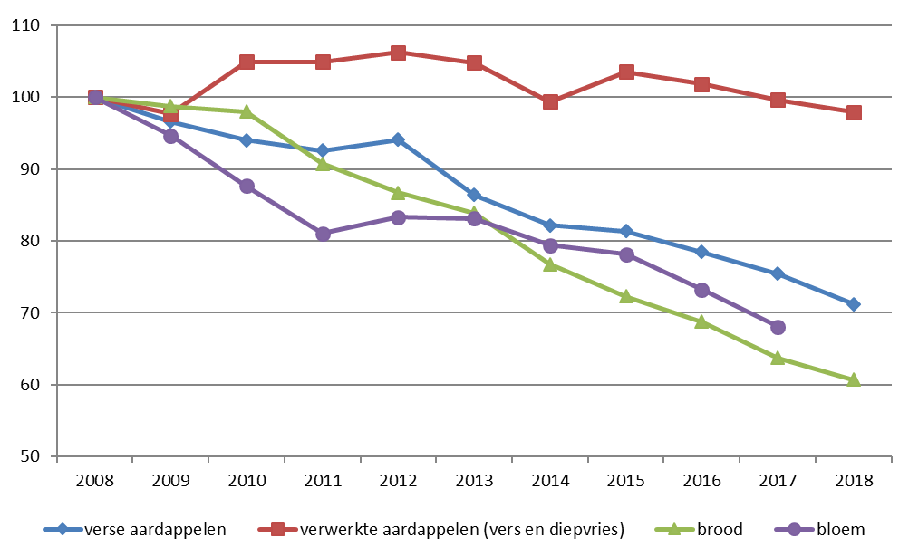
Evolutie van het thuisverbruik van akkerbouwproducten, Vlaanderen, 2008 - 2018
Volume per capita (in kg, l of stuks) | 2008 | 2009 | 2010 | 2011 | 2012 | 2013 | 2014 | 2015 | 2016 | 2017 | 2018
Verse aardappelen | 31.56 | 30.48 | 29.68 | 29.22 | 29.69 | 27.26 | 25.93 | 25.68 | 24.76 | 23.80 | 22.48
verwerkte aardappelen (vers en diepvries) | 6.91 | 6.75 | 7.25 | 7.25 | 7.34 | 7.24 | 6.87 | 7.15 | 7.04 | 6.88 | 6.77
brood | 52.05 | 51.39 | 50.99 | 47.22 | 45.13 | 43.67 | 39.96 | 37.62 | 35.79 | 33.18 | 31.61
bloem | 6.17 | 5.84 | 5.41 | 5.00 | 5.14 | 5.13 | 4.90 | 4.82 | 4.52 | 4.20 | nb
Besteding per capita (in euro) | 2008 | 2009 | 2010 | 2011 | 2012 | 2013 | 2014 | 2015 | 2016 | 2017 | 2018
Verse aardappelen | 18.89 | 18.01 | 20.64 | 19.98 | 19.61 | 22.78 | 17.05 | 19.35 | 23.32 | 22.47 | 21.30
verwerkte aardappelen (vers en diepvries) | 11.49 | 11.30 | 12.22 | 12.50 | 12.46 | 12.37 | 12.08 | 12.44 | 12.81 | 12.98 | 13.09
brood | 85.95 | 86.09 | 86.12 | 82.74 | 79.68 | 77.66 | 70.22 | 66.75 | 64.13 | 59.44 | 57.24
bloem | 5.51 | 5.48 | 5.13 | 5.33 | 5.87 | 5.82 | 5.73 | 5.66 | 5.60 | 5.12 | nb
bron: GfK Belgium, VLAM

Evolutie van het thuisverbruik van akkerbouwproducten, Vlaanderen, index: volume 2008 = 100, 2008 - 2018
productsoort | 2008 | 2009 | 2010 | 2011 | 2012 | 2013 | 2014 | 2015 | 2016 | 2017 | 2018
verse aardappelen | 100 | 97 | 94 | 93 | 94 | 86 | 82 | 81 | 78 | 75 | 71
verwerkte aardappelen (vers en diepvries) | 100 | 98 | 105 | 105 | 106 | 105 | 99 | 104 | 102 | 100 | 98
brood | 100 | 99 | 98 | 91 | 87 | 84 | 77 | 72 | 69 | 64 | 61
bloem | 100 | 95 | 88 | 81 | 83 | 83 | 79 | 78 | 73 | 68 | nb
bron: GfK Belgium, VLAM

opbrengsten akkerbouw
Structuur van de monetaire opbrengsten per bedrijf voor de gespecialiseerde akkerbouwbedrijven, 2017
opbrengsten uit | 2017*
marktbare akkerbouwgewassen | 113,862
rundvee en voedergewassen | 5,642
overige opbrengsten | 20,538
premies | 16,533
* voorlopige resultaten
bron: Departement Landbouw en Visserij

kosten akkerbouw
Structuur van de kosten (excl. eigen arbeid) per bedrijf voor de gespecialiseerde akkerbouwbedrijven, 2017
kosten voor | 2017*
zaad- en pootgoed | 13,825
meststoffen | 6,842
bestrijdingsmiddelen | 12,752
energie | 6,732
seizoensarbeid + werk door derden | 11,271
overige variabele kosten | 10,596
afschrijvingen en fictieve intresten | 29,311
gronden, gebouwen en werktuigen | 11,939
pacht | 16,578
overige vaste kosten | 3,453
* voorlopige resultaten
bron: Departement Landbouw en Visserij

tewerkstelling
Tewerkstelling volgens bedrijfstype, Vlaanderen, 2016
bedrijfstype | familiale arbeidskrachten (VAK) | niet familiale arbeidskrachten, regelmatig tewerkgesteld (VAK) | niet-familiale arbeidskrachten, onregelmatig tewerkgesteld (VAK)
gespecialiseerde akkerbouw | 3,231 | 1,311 | 241
geheel van de bedrijven | 22,043 | 12,010 | 5,262
bron: Departement Landbouw en Visserij op basis van FOD Economie - Algemene Directie Statistiek

leeftijd bedrijfshoofd
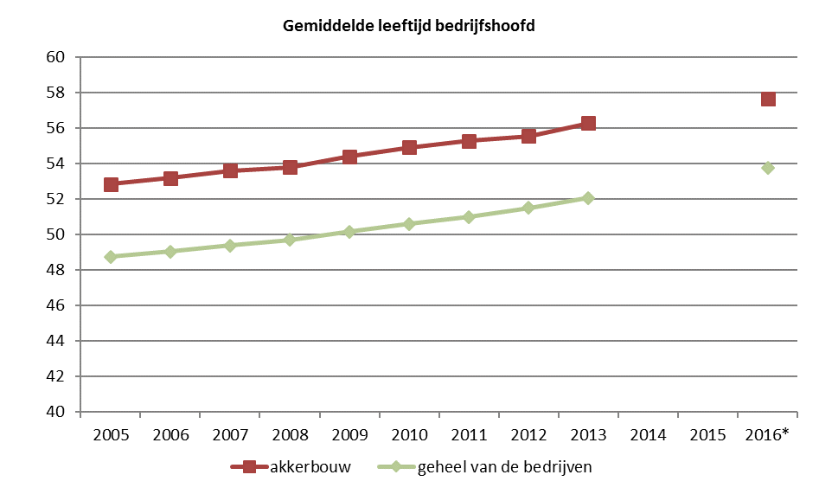
Gemiddelde leeftijd bedrijfshoofd per type, Vlaanderen, SO >= 25000 (enkel natuurlijke personen) |  |  |  |  |  |  |  |  | (*) tot en met 2013 indeling naar type volgens SO 2007, vanaf 2016 SO 2013
bedrijfstype | 2005 | 2006 | 2007 | 2008 | 2009 | 2010 | 2011 | 2012 | 2013 | 2014 | 2015 | 2016*
akkerbouw | 52.8 | 53.2 | 53.6 | 53.8 | 54.4 | 54.9 | 55.3 | 55.6 | 56.3 | nb | nb | 57.7
tuinbouw | 48.3 | 48.6 | 49.0 | 49.4 | 49.7 | 50.1 | 49.5 | 50.3 | 50.6 | nb | nb | 51.6
melkproductie | 48.6 | 48.3 | 48.3 | 48.2 | 48.6 | 48.9 | 49.4 | 49.4 | 49.8 | nb | nb | 50.9
rundvleesproductie | 51.5 | 52.2 | 52.4 | 53.1 | 53.8 | 53.7 | 54.2 | 54.7 | 54.9 | nb | nb | 56.3
gemengd rundvee | 49.9 | 50.1 | 49.9 | 50.2 | 50.0 | 50.5 | 50.5 | 50.7 | 52.4 | nb | nb | 54.7
andere graasdieren (schapen,...) | 45.3 | 46.8 | 48.0 | 47.9 | 48.0 | 49.1 | 49.3 | 49.7 | 50.0 | nb | nb | 52.2
hokdieren (varkens, pluimvee) | 46.6 | 47.1 | 47.5 | 47.9 | 48.2 | 48.8 | 49.3 | 49.7 | 50.3 | nb | nb | 51.5
varkens | 46.6 | 47.1 | 47.5 | 47.9 | 48.2 | 48.7 | 49.3 | 49.7 | 50.3 | nb | nb | 51.8
pluimvee | 46.8 | 47.1 | 47.7 | 48.1 | 48.9 | 49.5 | 49.7 | 49.9 | 50.4 | nb | nb | 50.9
gemengde veredeling | 44.7 | 45.9 | 46.7 | 46.1 | 46.0 | 47.9 | 48.5 | 49.6 | 49.8 | nb | nb | 49.8
gemengde bedrijven | 48.3 | 48.7 | 49.0 | 49.4 | 49.9 | 50.4 | 51.0 | 51.6 | 52.0 | nb | nb | 53.7
geheel van de bedrijven | 48.7 | 49.0 | 49.4 | 49.7 | 50.2 | 50.6 | 51.0 | 51.5 | 52.1 | nb | nb | 53.8
bron: Departement Landbouw en Visserij op basis van FOD Economie - Algemene Directie Statistiek

opvolging
Percentage bedrijfshoofden ouder dan 50 met een vermoedelijke opvolger t.o.v. totaal aantal bedrijfshoofden ouder dan 50 binnen SO-klasse gespecialiseerde akkerbouwbedrijven, 2016
SO-klasse | Vlaanderen | Gemiddelde akkerbouw
minder dan 5.000 SO | 6.5 | 11.27
van 5.000 tot 25.000 SO | 8.1 | 11.27
van 25.000 tot 50.000 SO | 11.3 | 11.27
van 50.000 tot 75.000 SO | 14.1 | 11.27
van 75.000 tot 100.000 SO | 19.4 | 11.27
van 100.000 tot 125.000 SO | 17.2 | 11.27
van 125.000 tot 150.000 SO | 28.4 | 11.27
van 150.000 tot 200.000 SO | 24.4 | 11.27
van 200.000 tot 250.000 SO | 37.5 | 11.27
250.000 SO of meer | 36.0 | 11.27
gemiddelde | 11.3
bron: Departement Landbouw en Visserij op basis van FOD Economie - Algemene Directie Statistiek
aandeel bedrijfhoofden ouder dan 50 met vermoedelijke opvolger

energie
Energiegebruik door de gespecialiseerde akkerbouwbedrijven, Vlaanderen, per energiedrager, in terra joule, 2011 - 2017
energiedrager (terra joule) | 2011 | 2012 | 2013 | 2014 | 2015 | 2016 | 2017
netto-afname elektriciteit * | 57 | -8 | -39 | -59 | -37 | -72 | -66
aardgas * | 0 | 10 | 61 | 52 | 138 | 239 | 301
LPG en andere | 0 | 3 | 2 | 1 | 3 | 2 | 3
steenkolen | 0 | 0 | 0 | 0 | 0 | 0 | 0
benzine | 0 | 0 | 0 | 0 | 0 | 0 | 0
lichte stookolie (incl. loonwerk, gasolie zelfprod.) | 643 | 669 | 731 | 693 | 740 | 805 | 912
zware stookolie | 0 | 0 | 0 | 0 | 0 | 0 | 0
biomassa (incl. bio-olie, biogas zelfprod.) | 362 | 475 | 457 | 474 | 448 | 437 | 400
aangekochte warmte/stoom | 0 | 0 | 0 | 0 | 0 | 0 | 0
totaal netto gebruik | 1,062 | 1,150 | 1,212 | 1,161 | 1,291 | 1,411 | 1,549
* evolutie deels toe te schrijven aan WKK
bron: Departement Landbouw en Visserij op basis van LMN en FOD Economie - AD Statistiek en VITO-Energiebalans

* evolutie deels toe te schrijven aan WKK

gewasbescherming
Gebruik gewasbeschermingsmiddelen door de gespecialiseerde akkerbouwbedrijven, Vlaanderen, per toepassingsgroep, in kg actieve stof, 2011 - 2017
toepassingsgroep (kg actieve stof) | 2011 | 2012 | 2013 | 2014 | 2015 | 2016 | 2017
herbiciden | 176,175 | 191,797 | 206,752 | 271,759 | 210,026 | 215,046 | 279,281
insecticiden | 26,591 | 26,842 | 38,761 | 97,856 | 87,991 | 70,743 | 24,245
fungiciden | 150,705 | 193,107 | 157,019 | 264,602 | 178,383 | 254,817 | 167,514
andere | 52,838 | 61,174 | 66,424 | 66,067 | 66,497 | 97,718 | 91,599
totaal | 406,309 | 472,920 | 468,957 | 700,284 | 542,897 | 638,323 | 562,640
Bron: Departement Landbouw en Visserij op basis van LMN en FOD Economie - AD Statistiek
miljoen kg actieve stof

water
Watergebruik door de gespecialiseerde akkerbouwbedrijven, Vlaanderen, per waterbron, in m³ en % duurzaam water, 2011 - 2017
waterbron (m³) | 2011 | 2012 | 2013 | 2014 | 2015 | 2016 | 2017
leidingwater | 187,449 | 140,727 | 125,435 | 157,608 | 193,360 | 264,733 | 327,899
grondwater ondiep | 61,285 | 33,173 | 37,308 | 39,877 | 27,367 | 24,122 | 69,302
grondwater diep | 237,665 | 128,647 | 144,683 | 154,644 | 106,129 | 93,546 | 268,755
hemelwater | 167,154 | 120,244 | 81,357 | 84,164 | 122,352 | 176,100 | 222,603
oppervlaktewater | 15,155 | 24,526 | 17,702 | 31,933 | 28,919 | 19,884 | 42,047
totaal | 668,707 | 447,317 | 406,485 | 468,226 | 478,126 | 578,386 | 930,606
% duurzaam water * | 31% | 35% | 28% | 28% | 33% | 35% | 31%
* som van alle hemelwater, 80% van het oppervlaktewater en 50% van het ondiep grondwater gedeeld door het totale watergebruik
bron: Departement Landbouw en Visserij op basis van LMN en FOD Economie - AD Statistiek

* som van alle hemelwater, 80% van het oppervlaktewater en 50% van het ondiep grondwater gedeeld door het totale watergebruik

de hoeveelheid water is gebaseerd op watermeters (indien aanwezig) en schattingen
het hemelwater is de opgevangen hoeveelheid

N kunstmest
N-kunstmestgebruik door de gespecialiseerde akkerbouwbedrijven, Vlaanderen, per gewasgroep, in kg N en kunstmestprijs van enkelvoudige stikstof (2010=100%), 2011 - 2017
gewasgroep (kg N-kunstmest) | 2011 | 2012 | 2013 | 2014 | 2015 | 2016 | 2017
grasland in hoofdteelt | 951,559 | 944,822 | 677,235 | 588,004 | 454,315 | 398,923 | 594,643
grasland in voor- en nateelt | 10,435 | 18,782 | 49,085 | 30,367 | 33,407 | 10,974 | 5,023
granen | 5,360,660 | 6,780,679 | 7,086,238 | 6,232,485 | 6,415,853 | 7,059,445 | 7,872,335
voedermaïs | 1,564,394 | 903,855 | 1,257,248 | 1,240,988 | 1,250,667 | 658,802 | 1,242,460
aardappelen | 1,134,050 | 1,393,990 | 1,571,509 | 1,520,565 | 1,455,635 | 1,568,633 | 1,525,676
bieten | 864,201 | 939,669 | 1,115,465 | 1,254,100 | 1,034,540 | 1,141,923 | 1,810,208
serreteelten | 443 | 700 | 369 | 492 | 1,302 | 0 | 0
overige gewassen | 681,017 | 828,315 | 702,080 | 1,506,842 | 967,851 | 1,734,166 | 2,518,277
totaal | 10,566,758 | 11,810,812 | 12,459,228 | 12,373,843 | 11,613,570 | 12,572,866 | 15,568,622
kunstmestprijs enkelvoudige stikstof (2010=100%) | 131% | 126% | 114% | 122% | 118% | 92% | 95%
Bron: Departement Landbouw en Visserij op basis van LMN en FOD Economie - AD Statistiek

P kunstmest
P-kunstmestgebruik door de gespecialiseerde akkerbouwbedrijven, Vlaanderen, per gewasgroep, in kg P en kunstmestprijs van enkelvoudige fosfaat (2010=100%), 2011 - 2017
gewasgroep (kg P-kunstmest) | 2011 | 2012 | 2013 | 2014 | 2015 | 2016 | 2017
grasland in hoofdteelt | 4,731 | 12,270 | 9,255 | 5,445 | 3,552 | 1,579 | 11,247
grasland in voor- en nateelt | 0 | 0 | 0 | 0 | 2,277 | 0 | 0
granen | 21,924 | 31,121 | 19,253 | 87,888 | 49,918 | 26,641 | 57,663
voedermaïs | 77,439 | 116,058 | 74,541 | 104,286 | 14,815 | 81,608 | 92,357
aardappelen | 75,361 | 102,052 | 136,227 | 85,975 | 139,366 | 83,026 | 98,404
bieten | 83,291 | 120,732 | 66,564 | 141,181 | 95,389 | 52,827 | 123,953
serreteelten | 345 | 234 | 100 | 276 | 486 | 0 | 0
overige gewassen | 122,967 | 58,064 | 41,269 | 92,779 | 61,072 | 50,057 | 115,050
totaal | 386,057 | 440,532 | 347,209 | 517,831 | 366,875 | 295,737 | 498,672
kunstmestprijs enkelvoudige fosfaat (2010=100%) | 143% | 136% | 118% | 116% | 137% | 108% | 102%
Bron: Departement Landbouw en Visserij op basis van LMN en FOD Economie - AD Statistiek

